prihláška - entry form
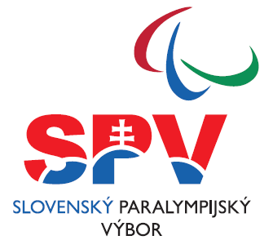

 |  | VEĽKÁ CENA BRATISLAVY - pretek Česko-slovenského pohára v paraplávaní - PRIHLÁŠKA ÚČASTNÍKOV / ENTRY FORM

 | ŠK,PK / sport club: |  |  |  |  |  |  | počet účastníkov / number of team members: |  |  |  |  |  |  | Varianty štartovného/Entry fee packages:
 | Zodpovedná osoba / Contact person: |  |  |  |  |  |  | z toho pretekárov / number of swimmers: |  |  |  |  |  |  | Víkend/"All in" package |  |  | 0 €
 | E-mail: |  |  |  |  |  |  | z toho doprovody / number of staff: |  |  |  |  |  |  | Jedna noc/"One night" package |  |  | 0 €
 | Mobil / GSM: |  |  |  |  |  |  |  |  |  |  |  |  |  | Pretek/"Only Competition" package |  |  | 0 €

 | Fakturačné údaje / Invoice details:
 | Mena / Currency:

č. | Priezvisko | Meno | Pozícia | Dátum narodenia | Vozík | Veľkosť trička | Pohlavie | Zvolená varianta štartovného | Klasifikačná trieda |  |  | Stav klasifikácie | Výnimky | SDMS ID | Disciplíny - prihlasujte disciplíny podľa propozícií (vyplňte najlepší zaplávaný čas)
no. | Last name | First name | Position | Date of birth | Wheelchair | T-Shirt size | Gender | Entry Fee Package | Eligibility class |  |  | Classification status | Exceptions | SDMS ID | Events - enter only events according eligible classes in entry information (fill best time)
 |  |  | vyberte / choose | DD.MM.YYYY | vyberte / choose | XS - XXXL | Ž (W) / M | vyberte / choose | S | SB | SM | vyberte / choose | Př. / Ex. : A12+ | Sport Data Management System ID | 50Z 50Back | 100Z 100Back | 50M 50Fly | 100M 100Fly | 75PP 75IM | 100PP 100IM | 50VS 50Free | 100VS 100Free | 50P 50Breast | 100P 100Breast

